基本
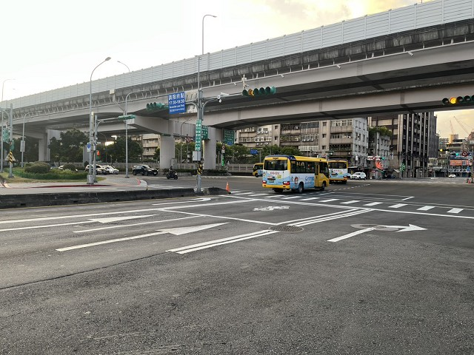
站號： | SI020 |  |  |  | 簡圖： |  |  |  | N
站名： | 舊宗路1段~南京東路6段~新明路298巷 |  |  |  |  |  | 舊宗路一段 |  | ↑
 |  |  |  |  |  |  | D

 |  |  |  |  | 南京東路六段 |  |  |  | 南京東路六段
日期： | 2025-09-11 | (Thu) |  |  |  | C |  | A
天候： | 晴
 |  |  |  |  |  |  |  | 上匝道→
時制： | 週期 | 分相數 |  |  |  |  | B
晨峰 | 240 | 4 |  |  |  |  | 新明路298巷
昏峰 | 240 | 4

方 向： | A | B | C | D | 站號 | 站名 | 時段 | 方向 | 交通量 | 車種百分比
路段名： | 南京東路六段 | 新明路298巷 | 南京東路六段 | 舊宗路一段 |  |  |  |  |  | 大型車 | 小型車 | 機車
總車道數： | 5 | 5 | 8 | 4 | SI020 | 舊宗路1段~南京東路6段~新明路298巷 | 上午 | A | 2138 | 7% | 86% | 7%
劃分島右側： | 4 |  | 2 |  |  |  |  | B | 2012 | 3% | 26% | 71%
劃分島左側： |  |  | 4 |  |  |  |  | C | 2829 | 4% | 75% | 21%
調撥車道： |  |  |  | 1 |  |  |  | D | 1225 | 6% | 59% | 35%
公車專用道： |  |  |  |  |  |  |  | E
上匝道： | 1 |  |  |  |  |  |  | F
下匝道： |  |  |  |  |  |  | 下午 | A | 1532 | 7% | 74% | 19%
自行車道： |  |  |  |  |  |  |  | B | 1400 | 4% | 49% | 47%
 |  |  |  |  |  |  |  | C | 2425 | 5% | 85% | 10%
管制： | 1.A方向劃分島右側禁左，中間下匝道車道禁止左右轉 |  |  |  |  |  |  | D | 2225 | 2% | 42% | 56%
 | 2.A方向上匝道禁行機車及大貨車(18頓以下特種公務車除外) |  |  |  |  |  |  | E
 | 3.B方向機車禁止右轉快車道 |  |  |  |  |  |  | F
 | 4.C方向中間車道禁止右轉與迴轉，最右側慢車道禁止左轉。
 | 5.D方向一調撥車道終點(1730~1930)。

相片A： | 南京東路六段
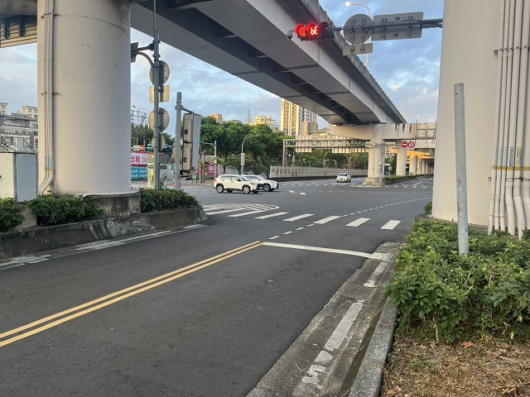
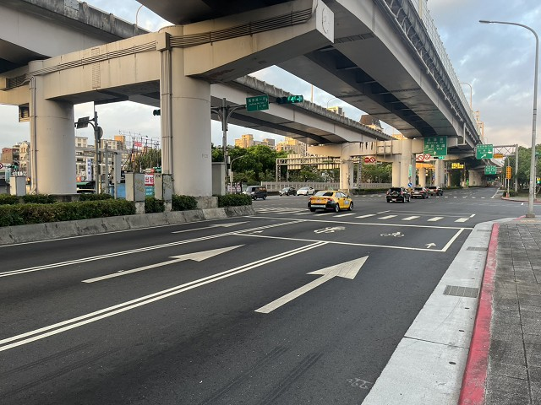
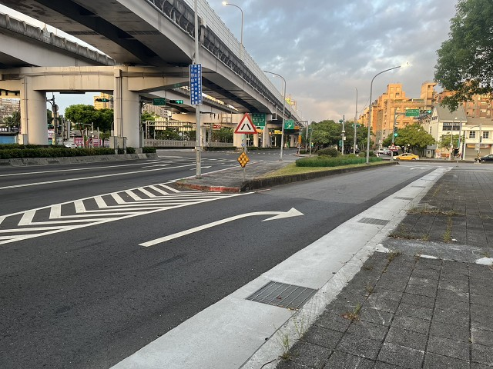

相片B： | 新明路298巷
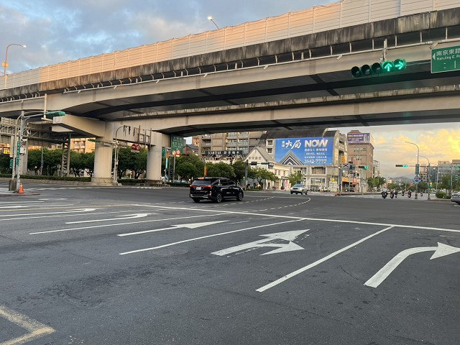

相片C： | 南京東路六段
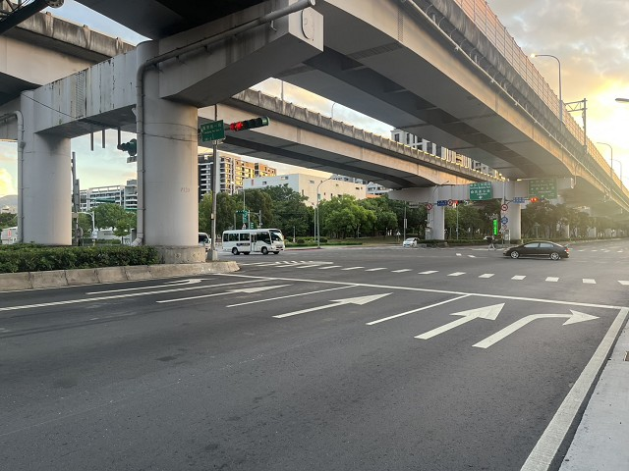
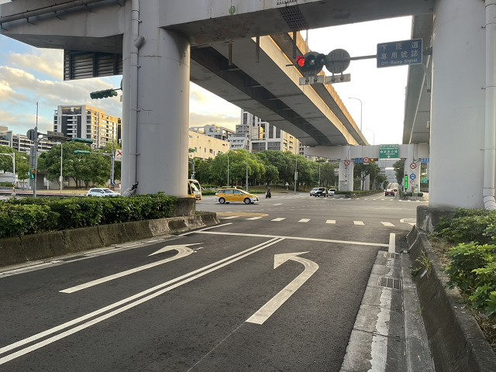

相片D： | 舊宗路一段

